Arkusz1
Komórki do wypełnienia przez Wykonawcę w kolorze jasnozielonym:
Wycena elementów
CZĘŚĆ 3 Meble biurowe
L.p. | Nazwa | Opis | Zakładany wygląd | Cena jednostkowa netto | Ilość | Wartość netto | Wartość brutto
0.7 Biuro Kierownika
1 | biurko narożne lewe | Wymagania: - blat w kształcie litery L na podstawie założeń, załącznik 0.7 Biuro kierownika Biurko Lewe - dwa przepusty na kable, - długość: 1600 mm, - wysokość: 730 mm, - szerokość: 2000 mm, - głębokość blatu krótsza część: 700 mm, - głębokość blatu dłuższa część: 600 mm, - grubość blatu minimum: 25 mm, - materiał blatu: laminat/płyta meblowa, - kolor blatu: dąb/buk, - stelaż: metalowy, - kolor stelaża: czarny/szary, | 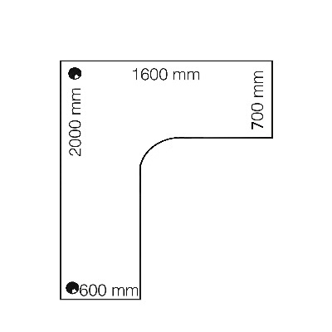 |  | 1 | 0.00 zł
2 | fotel biurowy kierowniczy | Wymagania: - wysokość całkowita: 112-119 cm, - wysokość siedziska: 48-55 cm, - szerokość: 67, - głębokość siedziska: 70 cm, - podstawa krzyżak na kółkach, - obrotowy, - podłokietniki regulowane góra-dół, - regulacja wysokości podparcia lędźwiowego, - kółka powlekane kauczukiem, |  |  | 1 | 0.00 zł
3 | kontenerek | Wymagania: - głębokość: 37 cm, - szerokość: 42 cm, - wysokość maksymalnie: 62,5 cm (musi mieścić się pod blatem biurka), - kolor: dąb/buk, - ilość szuflad: 3/4, - system prowadnic z cichym domykaniem, - szuflady zamykane na klucz (2 szt. w zestawie), - obrotowe kółka ułatwiają swobodne przemieszczanie, | 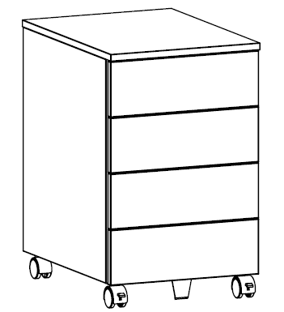 |  | 1 | 0.00 zł
4 | regał | Wymagania: - głębokość: ok. 40 cm, - szerokość: ok. 40 cm, - wysokość: ok. 120 cm, - kolor: dąb/buk, - ilość półek: 2/3, - brak drzwi, |  |  | 1 | 0.00 zł
5 | regał | Wymagania: - głębokość: ok. 40 cm, - szerokość: ok. 80 cm, - wysokość: ok. 200 cm, - kolor: dąb/buk, - trzy strefy przechowywania. - strefa 1 góra: półki ze szklanymi drzwiami, szkło dymione, - strefa 2 środkowa: 2/3 płaskie szuflady, - strefa 3 dolna: szafka z drzwiami z zamykaniem na klucz (2 szt. w zestawie), drzwi z laminatu/płyty meblowej, - zawiasy i szuflady z funkcja cichego domykania, |  |  | 1 | 0.00 zł
6 | regał | Wymagania: - głębokość: ok. 37 cm, - szerokość: ok. 80 cm, - wysokość: ok. 122 cm, - kolor: dąb/buk, - dwie strefy przechowywania: - strefa 1 górna: dwie szuflady, - strefa 2 dolna: dwie półki o wysokości 34 cm z możliwością regulacji wysokości, - szuflady z funkcja cichego domykania, | 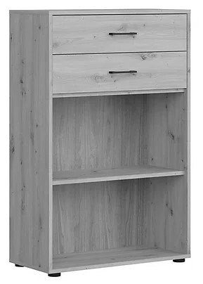 |  | 1 | 0.00 zł
7 | sofa | Wymagania: - szerokość: ok. 200 cm, - wysokość: ok. 90 cm, - głębokość: ok. 90 cm, - głębokość siedziska: ok. 56 cm, - wysokość siedziska: ok. 43 cm, - materiał obicia: tkanina, - kolor: szary, - ozdobne nóżki z chromowanego metalu, | 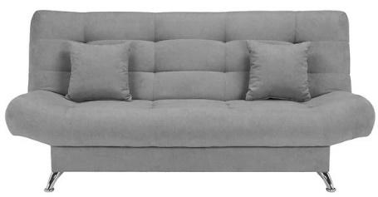 |  | 1 | 0.00 zł
8 | stolik | Wymagania: - długość: ok. 110 cm, - szerokość: ok. 55 cm, - wysokość: ok. 50 cm, - materiał: laminat/płyty meblowej, - kolor: dąb/buk, |  |  | 1 | 0.00 zł
9 | krzesła | Wymagania: - szerokość: ok. 46 cm, - głębokość: ok. 40 cm, - wysokość: ok. 89 cm, - materiał obicia: tkanina, - kolor obicia: szary, - materiał ramy: metal, - kolor ramy: czarny, |  |  | 2 | 0.00 zł
0.6 Biuro dla obsługi
10 | biurko narożne lewe | Wymagania: - blat w kształcie litery L na podstawie założeń, załącznik 0.6 Biuro dla Obsługi Biurko lewe - dwa przepusty na kable, - długość: 1600 mm, - wysokość: 730 mm, - szerokość: 2000 mm, - głębokość blatu krótsza część: 700 mm, - głębokość blatu dłuższa część: 600 mm, - grubość blatu minimum: 25 mm, - materiał blatu: laminat/płyta meblowa, - kolor blatu: dąb/buk, | 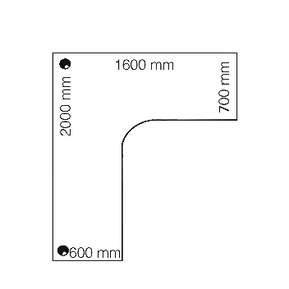 |  | 1 | 0.00 zł
11 | biurko narożne prawe | Wymagania: - blat w kształcie litery L na podstawie założeń, załącznik 0.6 Biuro dla Obsługi Biurko prawe - dwa przepusty na kable, - długość: 1600 mm, - wysokość: 730 mm, - szerokość: 2000 mm, - głębokość blatu krótsza część: 700 mm, - głębokość blatu dłuższa część: 600 mm, - grubość blatu minimum: 25 mm, - materiał blatu: laminat/płyta meblowa, - kolor blatu: dąb/buk, | 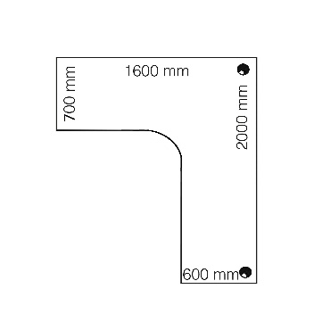 |  | 1 | 0.00 zł
12 | fotel biurowy kierowniczy | Wymagania: - wysokość całkowita: 112-119 cm, - wysokość siedziska: 48-55 cm, - szerokość: 67, - głębokość siedziska: 70 cm, - podstawa krzyżak na kółkach, - obrotowy, - podłokietniki regulowane góra-dół, - regulacja wysokości podparcia lędźwiowego, - kółka powlekane kauczukiem, |  |  | 2 | 0.00 zł
13 | kontenerek | Wymagania: - głębokość: 37 cm, - szerokość: 42 cm, - wysokość maksymalnie: 62,5 cm (musi mieścić się pod blatem biurka), - kolor: dąb/buk, - ilość szuflad: 3/4, - system prowadnic z cichym domykaniem, - szuflady zamykane na klucz (2 szt. w zestawie), - obrotowe kółka ułatwiają swobodne przemieszczanie, |  |  | 2 | 0.00 zł
14 | regał | Wymagania: - głębokość: ok. 40 cm, - szerokość: ok. 80 cm, - wysokość: ok. 120 cm, - kolor: dąb/buk, - dwie strefy przechowywania. - strefa 1 góra: 2/3 płaskie szuflady, - strefa 2 dolna: półki ze szklanymi drzwiami, szkło dymione, - zawiasy i szuflady z funkcja cichego domykania, |  |  | 2 | 0.00 zł
15 | krzesło | Wymagania: - szerokość: ok. 46 cm, - głębokość: ok. 40 cm, - wysokość: ok. 89 cm, - materiał obicia: tkanina, - kolor obicia: szary, - materiał ramy: metal, - kolor ramy: czarny, |  |  | 2 | 0.00 zł
0.6 Centrum sterowania tunelem
16 | biurko | Wymagania: - długość: 160 cm, - szerokość: 70 cm, - wysokość: ok. 75 cm, - blat materiał: płyta laminowana/meblowa, - blat kolor: dąb/buk, - grubość blatu minimum: 22 mm, - blat: odporność na zarysowania oraz uszkodzenia mechaniczne, | 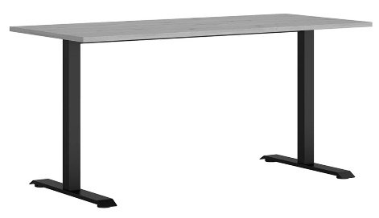 |  | 2 | 0.00 zł
17 | fotel biurowy | Wymagania: - wysokość całkowita: 115-125 cm, - wysokość siedziska: 46-56 cm, - szerokość: 64, - głębokość siedziska: 60 cm, - podstawa krzyżak na kółkach, - obrotowy, - podłokietniki regulowane góra-dół, - oparcie z siatki, - regulowany zagłówek, - kółka powlekane kauczukiem, |  |  | 2 | 0.00 zł
18 | kontenerek | Wymagania: - głębokość: 37 cm, - szerokość: 42 cm, - wysokość maksymalnie: 62,5 cm (musi mieścić się pod blatem biurka), - kolor: dąb/buk, - ilość szuflad: 3/4, - system prowadnic z cichym domykaniem, - szuflady zamykane na klucz (2 szt. w zestawie), - obrotowe kółka ułatwiają swobodne przemieszczanie, |  |  | 4 | 0.00 zł
19 | regał | Wymagania: - głębokość: ok. 40 cm, - szerokość: ok. 80 cm, - wysokość: ok. 200 cm, - kolor: dąb/buk, - trzy strefy przechowywania. - strefa 1 góra: półki, - strefa 2 środkowa: 2/3 płaskie szuflady, - strefa 3 dolna: szafka z drzwiami, drzwi z laminatu/płyty meblowej, - zawiasy i szuflady z funkcja cichego domykania, |  |  | 2 | 0.00 zł
20 | regał | Wymagania: - głębokość: ok. 40 cm, - szerokość: ok. 80 cm, - wysokość: ok. 120 cm, - kolor: dąb/buk, - dwie strefy przechowywania. - strefa 1 góra: 2/3 płaskie szuflady, - strefa 2 dolna: półki za drzwiami, - zawiasy i szuflady z funkcja cichego domykania, | 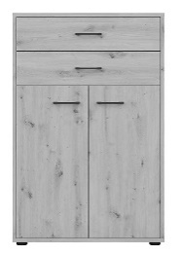 |  | 3 | 0.00 zł
21 | krzesło | Wymagania: - szerokość: ok. 46 cm, - głębokość: ok. 40 cm, - wysokość: ok. 89 cm, - materiał obicia: tkanina, - kolor obicia: szary, - materiał ramy: metal, - kolor ramy: czarny, |  |  | 2 | 0.00 zł
Koszty dostawy, montażu, instalacji |  |  |  |  | 1 | 0.00 zł
RAZEM |  |  |  |  | Wartość netto | VAT (%) | Wartość brutto
 |  |  |  |  | 0.00 zł | 23.00% | 0.00 zł

